Лист1
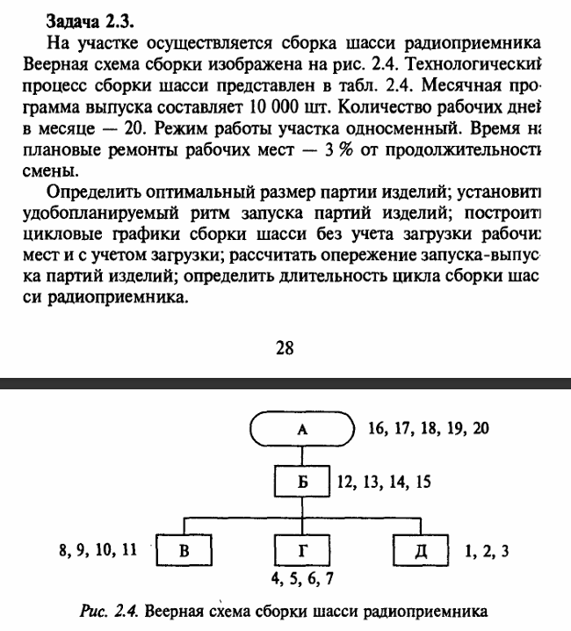
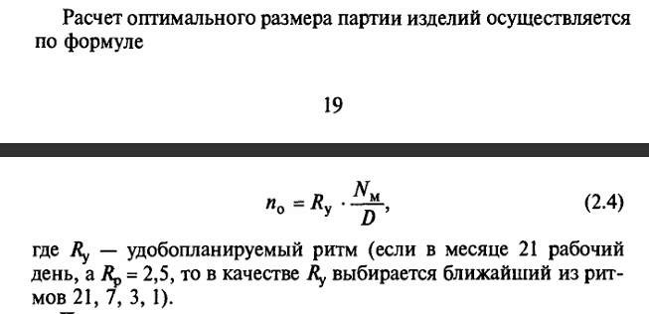

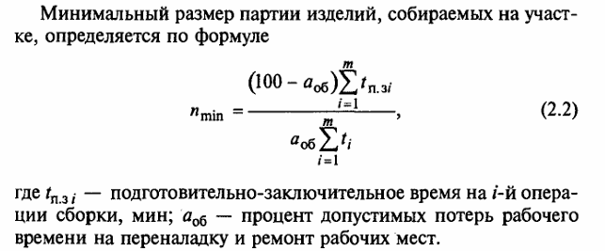

n(min) | 408.01587302
R(p) | 0.81603174603
n(o) | 500

t(опi) = (/60)

